Grupa 1
 | SVEUČILIŠTE U RIJECI
 | TEHNIČKI FAKULTET

 | TROŠKOVNIK GRUPA 1 - UREDSKI NAMJEŠTAJ

Stavke | Opis proizvoda | Uzorak | Komada | Jedinična cijena | Ukupna cijena
1. | Dobava i montaža četverosjeda. Naslon i sjedalo kao izrađeni iz jednog komada od hladno lijevane poliuretanske spužve, oblikovane preko metalnog okvira povezan čeličnim oprugama što jamči konzistentost oblika i dugotrajnost strukture. Metalno postolje je cijevastog oblika promjera 25mm, bojano elektrostatski u boju prema odabiru projektanta. Nogice su opremljene plastičnim klizačima za zaštitu podova.
 | Tkanina: Polyester dobiveno od recikliranih materijal, otpornost na habanje po Martindale testu minimalno 90.000 ciklusa, klasa negorivosti EN 1012 1&2, boja po odabiru projektanta iz dostupne palete proizvođača.
 | Dimenzije: 328x82x h71cm
 | Dozvoljeno odstupanje +/- 2%
 | Minimalno jamsto 2 godine |  | 1 |  | - €
2. | Dobava i montaža niskog stola. Stol se sastoji od postolja sa centralnim stupom, debljine fi 60mm, na kvadratnoj bazi za zaobljenim kutovima. Elektrostatski bojano postolje u sivu boju. Dimenzije kvadratne baze 40x40cm. HPL ploča stola debljine 12 mm, bijele boje sa crnom jezgrom. Dimenzije ploče 69x69cm.
 | Ukupne dimenzije: 69x69x h50cm
 | Dozvoljeno odstupanje +/- 2%
 | Minimalno jamsto 2 godine |  | 1 |  | - €
3. | Dobava i montaža fotelje. Baza metalna 4 noge u bijeloj boji. Nogice su opremljene plastičnim klizačima koji onemogućuju oštećenje podne obloge. Baza ojačana bočnim vidljivim metalnim cijevima koje služe kao ojačanje stolice kako ispod sjedala tako i na naslonu za leđa jer iste dolaze skoro do polovine naslona za leđa. Naslon i sjedalo tapecirani obostorano, izrađeni od jednog komada, unutarnja struktura svijena šperploča. | 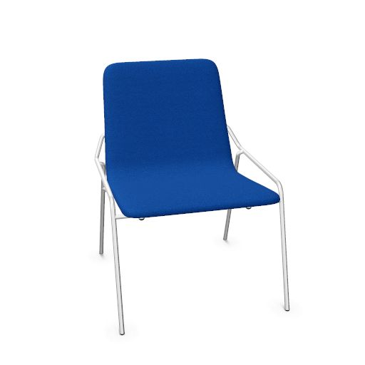
 | Tkanina: Polyester dobiveno od recikliranih materijal, otpornost na habanje po Martindale testu minimalno 90.000 ciklusa, klasa negorivosti EN 1012 1&2, boja po odabiru projektanta iz dostupne palete proizvođača.
 | Ukupne dimenzije: 58x64,5x h77cm
 | Dozvoljeno odstupanje +/- 2%
 | Minimalno jamsto 2 godine |  | 2 |  | - €
4. | Dobava i montaža niskog ormarića, izrada po mjeri, Niski ormarić dim 190x60x90, sastoji se od dva jednodjelna (jednokrilno,50x60x90) i jednog dvodjelnog (dvokrilno, 90x60x90) dijela. Jedan jednodjelni je potrebno prilagoditi za ugradnju manjeg frižidera. Ostali ormarići sadrže jednu podesivu unutarnju policu. Korpusi: Iveral, boja siva, debljine18mm Fronte: Iveral boja siva, debljine 18mm Top: Iveral boja siva, 18mm (preko svih elemenata) Police: Iveral boja siva, 25mm Nožice: nožice za niveliranje Ručkice: Po izboru projektanta *hladnjak nije dio ove troškovničke stavke | 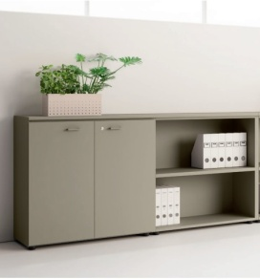
 | Ukupne dimenzije: 190x60x h90cm
 | Dozvoljeno odstupanje +/- 2%
 | Minimalno jamsto 2 godine |  | 1 |  | - €
5. | Dobava i montaža konferencijskog stola, stol se sastoji o metalnog postolja bojanog u bijelo na 4 noge, sa jednom središnjom uvučenim panelom koji služi za eletrifikaciju., te ploče stola koja po sredini na obje strane uzdužno ima otklopnu lajsnu za pristup eletrifikaciji i provod kablova. Ispod ploče stola uzdužno po sredini nalazi se kanalica za kablove. Ploča stola od oplemenjene iverice u bijeloj boji. Kutovi stola zaobljeni.
 | Ukupne dimenzije: 165,9x360,7x h72,9cm
 | Dozvoljeno odstupanje +/- 2%
 | Minimalno jamsto 2 godine |  | 1 |  | - €
6. | Dobava i montaža stolice, Baza metalne na 4 noge u bijeloj boji. Nogice opremljene pvc klizačima koji onemogućuju oštećenje podne obloge. Klizači u crnoj boji. Baza ojačana bočnim vidljivim metalnim cijevima koje služe kao ojačanje stolice kako ispod sjedala tako i na naslonu za leđa. Niski naslon za ruke koji olakašava slaganje stolice jedne na drugu. Unutarnja struktura drvena školjka od šperploče obostrano tapecirana. Boja po izboru projektanta iz dostupne palete proizvođača.
 | Ukupne dimenzije: 51x55x h84cm
 | Dozvoljeno odstupanje +/- 2%
 | Minimalno jamsto 2 godine |  | 12 |  | - €
7. | Dobava i montaža dvosjeda. Naslon i sjedalo kao izrađeni iz jednog komada od hladno lijevane poliuretanske spužve, oblikovane preko metalnog okvira povezan čeličnim oprugama što jamči konzistentost oblika i dugotrajnost strukture. Metalno postolje je cijevastog oblika promjera 25mm, bojano elektrostatski u boju prema odabiru projektanta. Nogice su opremljene plastičnim klizačima za zaštitu podova.
 | Tkanina: Polyester dobiveno od recikliranih materijal, otpornost na habanje po Martindale testu minimalno 90.000 ciklusa, klasa negorivosti EN 1012 1&2, boja po odabiru projektanta iz dostupne palete proizvođača.
 | Dimenzije: 164x82x h71cm
 | Dozvoljeno odstupanje +/- 2%
 | Minimalno jamsto 2 godine |  | 1 |  | - €
8. | Dobava i montaža fotelje bez rukonaslona. Naslon i sjedalo kao izrađeni iz jednog komada od hladno lijevane poliuretanske spužve, oblikovane preko metalnog okvira povezan čeličnim oprugama što jamči konzistentost oblika i dugotrajnost strukture. Metalno postolje je cijevastog oblika promjera 25mm, bojano elektrostatski u boju prema odabiru projektanta. Nogice su opremljene plastičnim klizačima za zaštitu podova.
 | Tkanina: Polyester dobiveno od recikliranih materijal, otpornost na habanje po Martindale testu minimalno 90.000 ciklusa, klasa negorivosti EN 1012 1&2, boja po odabiru projektanta iz dostupne palete proizvođača.
 | Dimenzije: 82x82x h71cm
 | Dozvoljeno odstupanje +/- 2%
 | Minimalno jamsto 2 godine |  | 3 |  | - €
 |  | Ukupno (bez PDV-a): |  |  | - €
 |  | PDV (25%): |  |  | - €
 |  | Sveukupno: |  |  | - €

 | U ____________, ______2023. | ZA PONUDITELJA

 |  | ____________________________________________
 |  | (ime,prezime, funkcija i potpis ovlaštene osobe)

